Výsledky
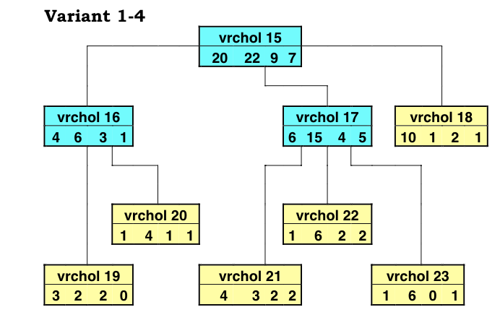
 | Vrchol | trieda 1 | trieda 2 | trieda 3 | trieda 4
 | t15 | 20 | 22 | 9 | 7
 | t16 | 4 | 6 | 3 | 1
 | t17 | 6 | 15 | 4 | 5
 | t18 | 10 | 1 | 2 | 1
 | t19 | 3 | 2 | 2 | 0
 | t20 | 1 | 4 | 1 | 1
 | t21 | 4 | 3 | 2 | 2
 | t22 | 1 | 6 | 2 | 2
 | t23 | 1 | 6 | 0 | 1

Error Complexity Prunning
zaciatocna alfa 1 = 0 |  |  | T1 = {t15, t16, t17, t18, t19, t20, t21, t22, t23} |  |  | T1 pre alfa = [0;0,008620)
alfa 2 = | 0.0086206896552 |  | T2 = {t15, t16, t17, t18, t19, t20} |  |  | T2 pre alfa = [0,00862069;0,01724138)
alfa 3 = | 0.01724137931 |  | T3 = {t15, t16, t17, t18} |  |  | T3 pre alfa = [0,01724138;0,07758621)
alfa 4 = | 0.077586206897 |  | T1 = {t15} |  |  | T4 pre alfa = [0,07758621;∞)

Minimum Error Prunning
Strom je odrezávaný vo vrchole t15 |  |  |  | 0.62903225806 |  | VARIANT 1-4
Strom nie je odrezávaný vo vrchole t15 |  |  |  | 0.51033663204
Strom je odrezávaný vo vrchole t16 |  |  |  | 0.61111111111
Strom nie je odrezávaný vo vrchole t16 |  |  |  | 0.59090909091
Strom je odrezávaný vo vrchole t17 |  |  |  | 0.52941176471
Strom nie je odrezávaný vo vrchole t17 |  |  |  | 0.55111111111

